关系图
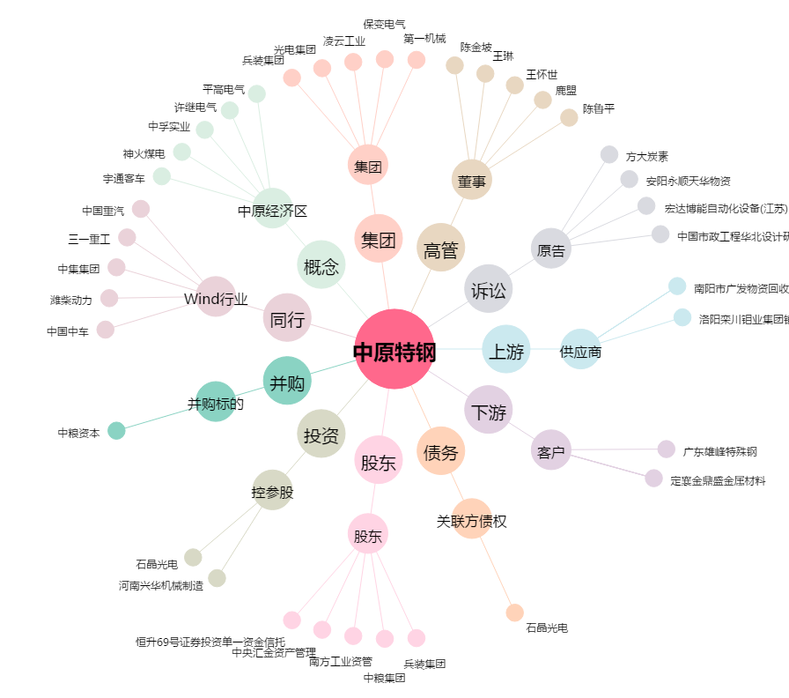
中原特钢[002423.SZ] - 关系概览图

